Graf 1
REPUBLIKA HRVATSKA
GRAD ZAGREB

GRADSKI URED ZA GOSPODARSTVO,
EKOLOŠKU ODRŽIVOST I STRATEGIJSKO PLANIRANJE

Odjel za statističke i analitičke poslove

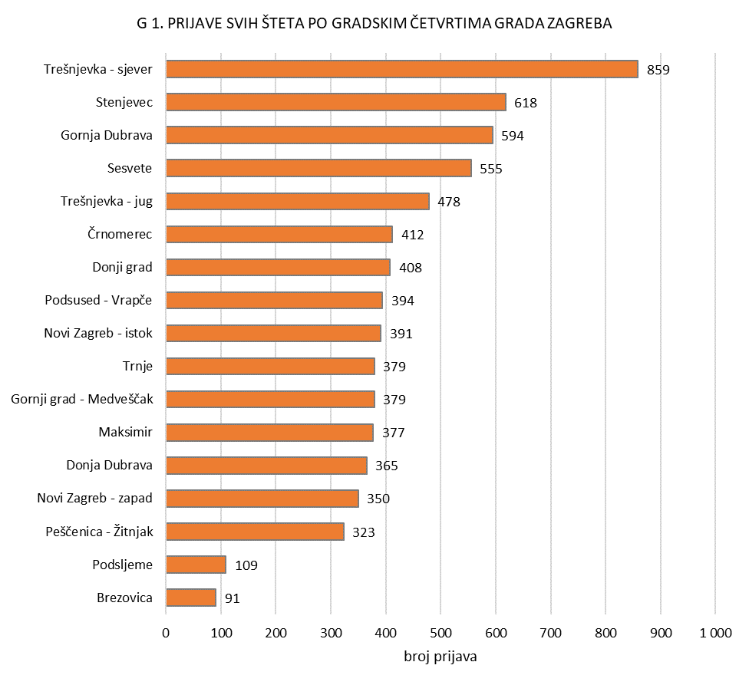

Graf 2
REPUBLIKA HRVATSKA
GRAD ZAGREB

GRADSKI URED ZA GOSPODARSTVO,
EKOLOŠKU ODRŽIVOST I STRATEGIJSKO PLANIRANJE

Odjel za statističke i analitičke poslove

G 2. Prijava šteta prema tipu građevine
 | 1
7 096

Graf 4
REPUBLIKA HRVATSKA
GRAD ZAGREB

GRADSKI URED ZA GOSPODARSTVO,
EKOLOŠKU ODRŽIVOST I STRATEGIJSKO PLANIRANJE

Odjel za statističke i analitičke poslove

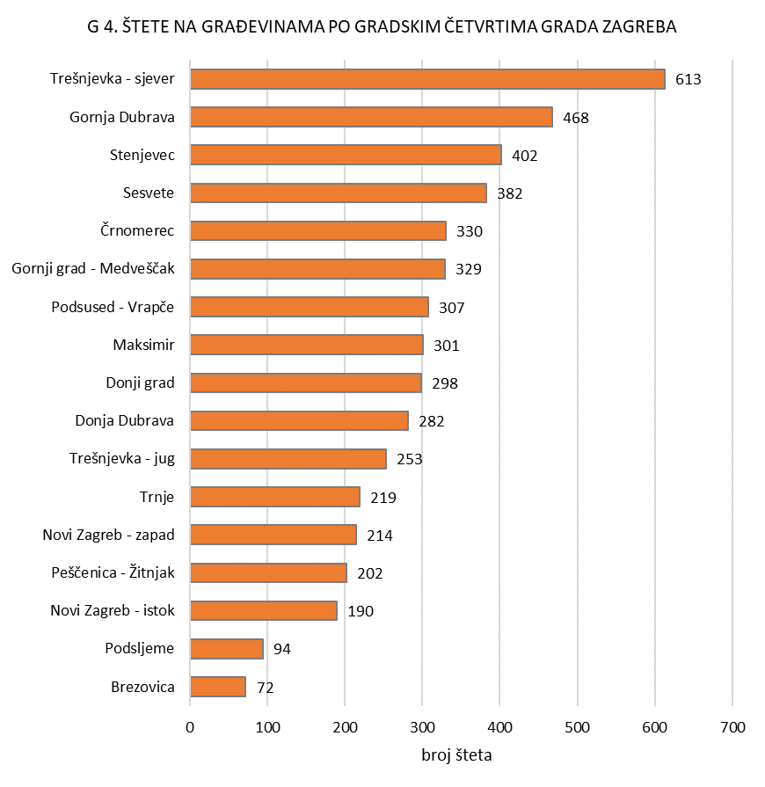

Graf 5
REPUBLIKA HRVATSKA
GRAD ZAGREB

GRADSKI URED ZA GOSPODARSTVO,
EKOLOŠKU ODRŽIVOST I STRATEGIJSKO PLANIRANJE

Odjel za statističke i analitičke poslove

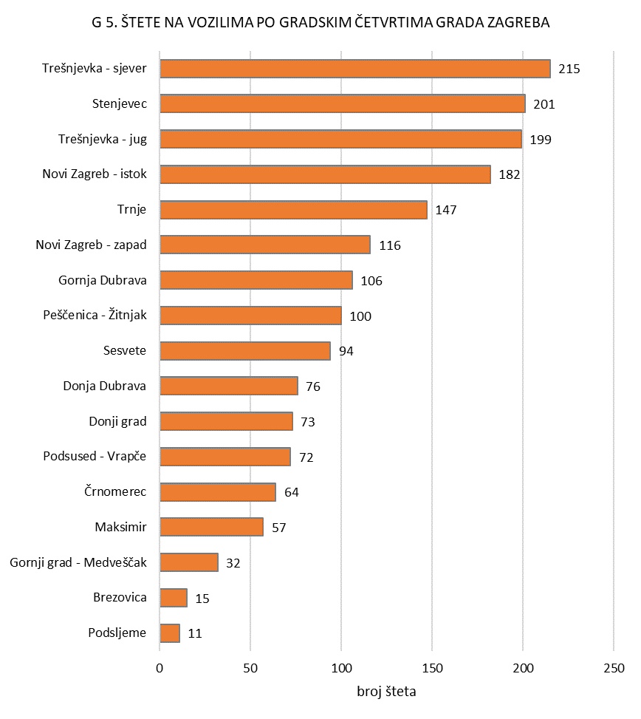

Graf 6
REPUBLIKA HRVATSKA
GRAD ZAGREB

GRADSKI URED ZA GOSPODARSTVO,
EKOLOŠKU ODRŽIVOST I STRATEGIJSKO PLANIRANJE

Odjel za statističke i analitičke poslove

